Unités SI
1. Conception |  | 2. Pièces en contreplaqué et patins de glissement |  |  |  | 3. Fabrication des sections en U |  |  |  | 4. Assemblage de la caisse |  |  |  | 5. Panneaux protecteurs
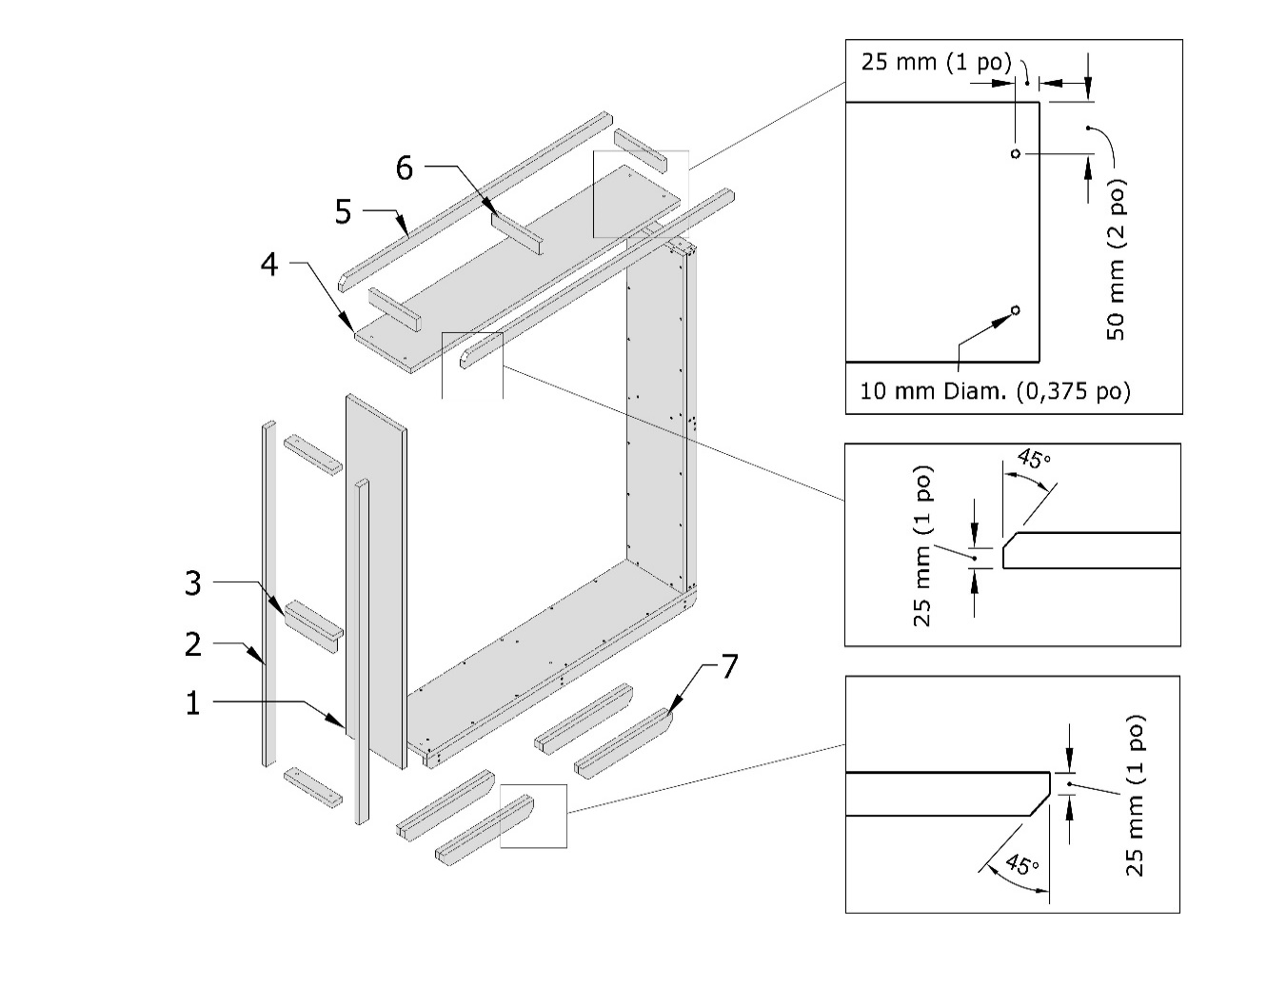
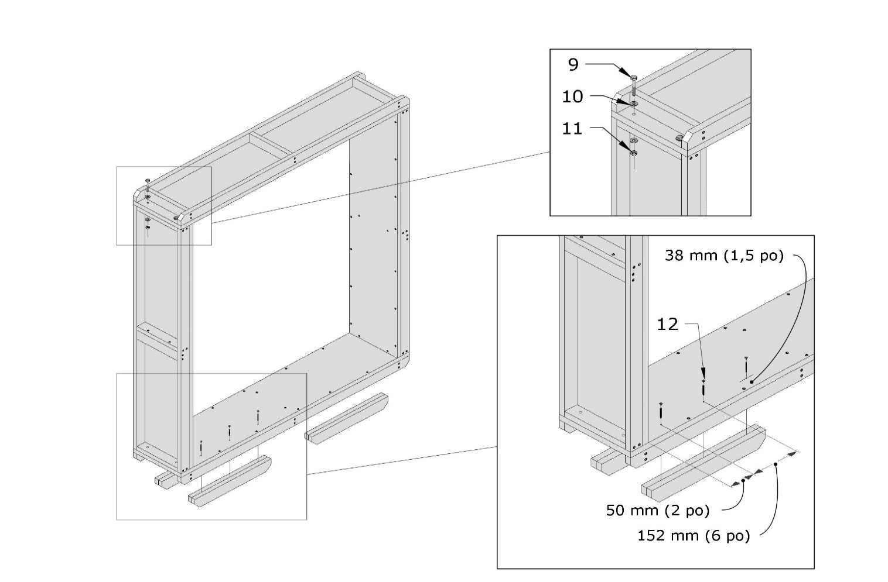
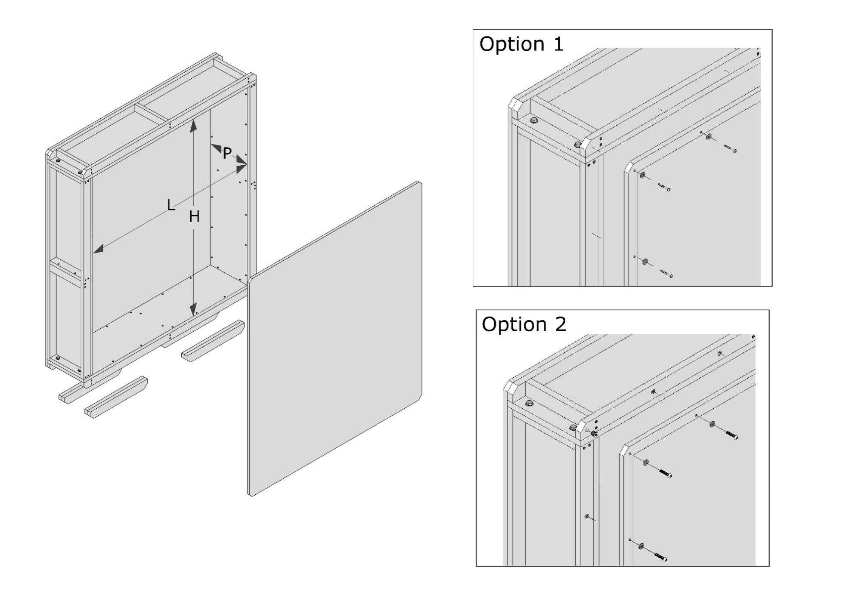
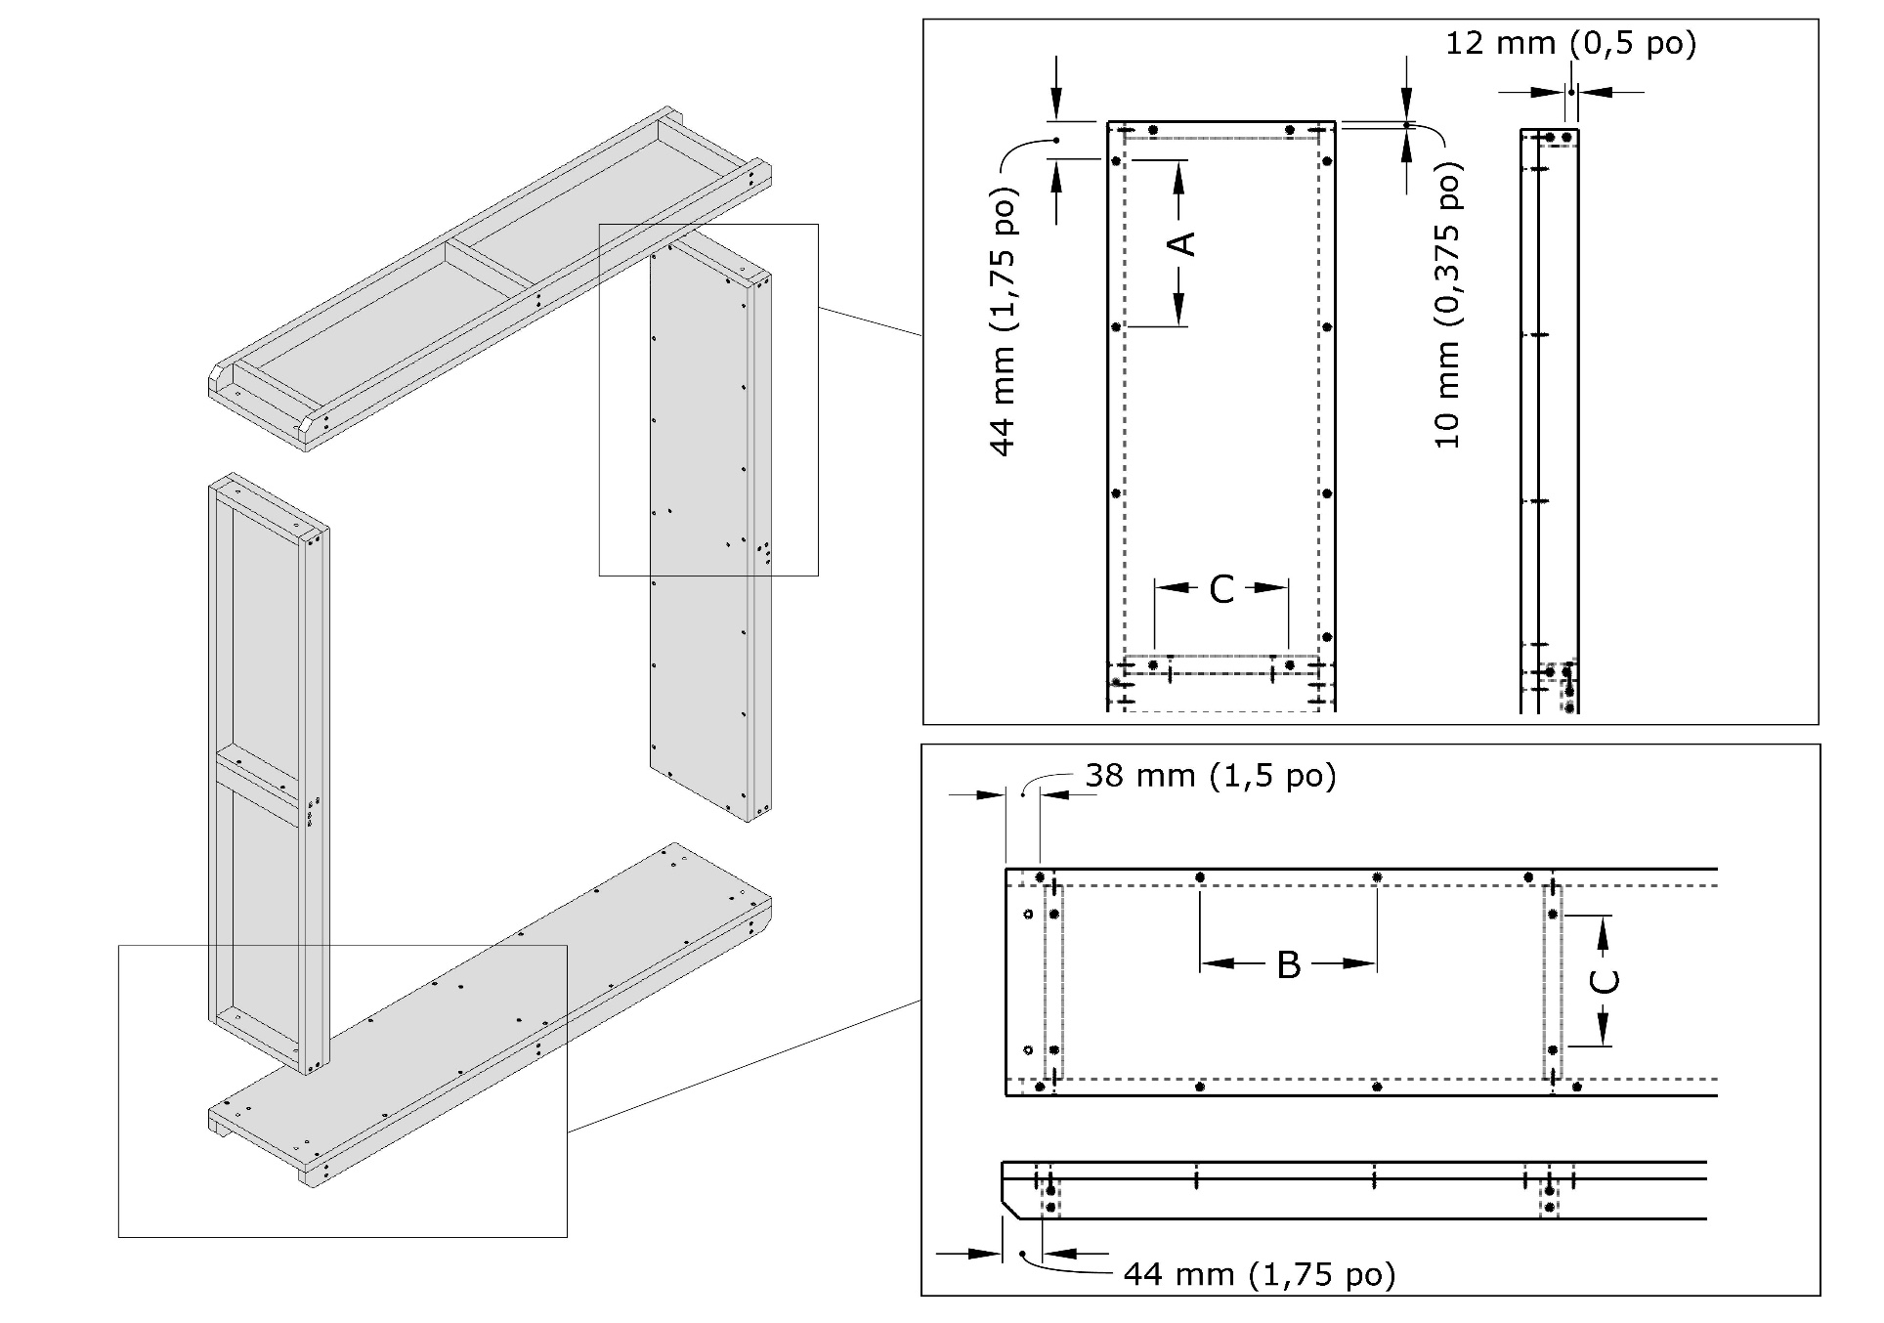
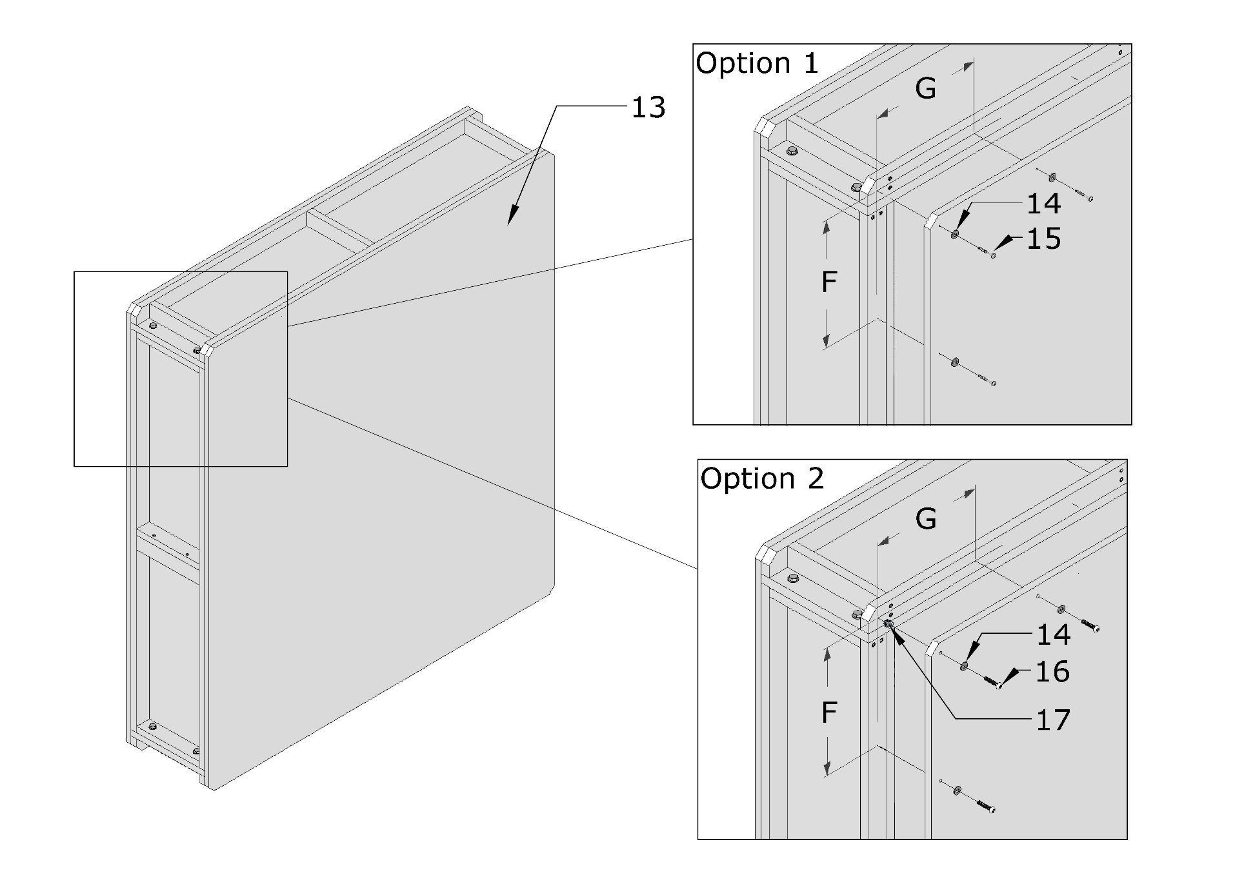

© Gouvernement du Canada, Institut canadien de conservation. 131500-0015 |  | © Gouvernement du Canada, Institut canadien de conservation. 131500-0008 |  |  |  | © Gouvernement du Canada, Institut canadien de conservation. 131500-0010 |  |  |  | © Gouvernement du Canada, Institut canadien de conservation. 131500-0012 |  |  |  | © Gouvernement du Canada, Institut canadien de conservation. 131500-0013

Épaisseur des matériaux (mm) |  | Pièce | Quantité | Nom | Détails | Pièce | Quantité | Nom | Détails | Pièce | Quantité | Nom | Détails | Pièce | Quantité | Nom | Détails
Contreplaqué | 18 | 1 | 2 | Panneau vertical | 1219 mm × 254 mm | 8 | 168 | Vis à bois | 4 mm × 40 mm | 9 | 8 | Boulon | M8-1,25 × 50 mm | 13 | 2 | Panneau protecteur de la triple cannelure | 1344 mm × 1217 mm
Panneau protecteur | 16 | 2 | 4 | Barre verticale | 1219 mm × 44 mm |  |  |  |  | 10 | 16 | Rondelle | M8 | 14 | 30 | Rondelle | M6
 |  | 3 | 2 | Poignée | 217 mm × 44 mm | Espacement entre les vis |  |  |  | 11 | 8 | Écrou | M8-1,25 mm | 15 | 30 | Vis à tête à embase | M4 × 40 mm
Options |  | 4 | 2 | Panneau horizontal | 1217 mm × 254 mm | A |  | 163 mm |  | 12 | 12 | Vis | 4 mm × 50 mm | 16 | 0 | Vis mécanique | M6-1 × 30 mm
Patins de glissement | 4 | 5 | 4 | Barre horizontale | 1217 mm × 44 mm | B |  | 161 mm |  |  |  |  |  | 17 | 0 | Écrou à insérer du panneau protecteur | M6-1 × 13 mm
Fixations du panneau protecteur | 1 | 6 | 16 | Nervure de renfort | 217 mm × 44 mm | C |  | 181 mm |  |  |  |  |  | 18 | 5124 | Ruban adhésif renforcé en papier kraft | 5124 mm × 75 mm
 |  | 7 | 4 | Patin de glissement | 51 mm × 51 mm × 182 mm
Dimensions intérieures de la caisse (mm) |  |  |  |  |  |  |  |  |  |  |  |  |  | Besoin total en matériaux
Hauteur (H) | 1219 | Besoin total en matériaux |  |  |  |  |  |  |  |  |  |  |  | Matériau des panneaux protecteurs |  | 3 m²
Largeur (L) | 1092 | Contreplaqué |  | 2 m²
Profondeur (P) | 254 |  |  |  |  |  |  |  |  |  |  |  |  | Espacement entre les fixations des panneaux protecteurs
 |  |  |  |  |  |  |  |  |  |  |  |  |  | F |  | 186 mm
Dimensions extérieures de la caisse (mm) |  |  |  |  |  |  |  |  |  |  |  |  |  | G |  | 195 mm
Hauteur | 1351
Largeur | 1217
Profondeur | 286

Poids de la caisse (kg)
Poids | 26

Coûts
Matériaux | 67.79 $
Quincaillerie | 18.68 $
Main-d’œuvre | 140.00 $
Coût total | 226.47 $

Remarque sur la conception : |  | Remarques sur les patins de glissement : |  |  |  | Remarque sur l’espacement entre les vis : |  |  |  | Remarque sur les patins de glissement :
1. Pour l’orientation du canal illustré, attribuez la dimension verticale à la hauteur (H). |  | 1. Les patins de glissement peuvent être faits de bois d’œuvre ou de contreplaqué stratifié. |  |  |  | 1. La valeur zéro (0) indique une seule vis située au centre. |  |  |  | 1. Les détails de la fixation des patins de glissement varient en fonction de la longueur des patins de glissement.
 |  | 2. La hauteur réelle des patins de glissement est de 51 mm.
Remarques sur le contreplaqué :
1. L’épaisseur nominale recommandée du contreplaqué est de 19 mm.
2. L’épaisseur réelle du contreplaqué de 19 mm est de 18 mm
3. Vérifiez les propriétés des matériaux sur la feuille de calcul « Données » et mettez-les à jour, au besoin.

Remarques sur les panneaux protecteurs :
1. Le matériau recommandé pour les panneaux protecteurs est le carton ondulé triple cannelure.
2. L’épaisseur réelle du carton ondulé triple cannelure est de 16 mm.
3. Vérifiez les propriétés des matériaux sur la feuille de calcul « Données » et mettez-les à jour, au besoin.
4. Fixations pour les panneaux protecteurs – option 1 : vis à tête à embase.
5. Fixations pour les panneaux protecteurs – option 2 : vis mécaniques et écrous à insérer.

Remarque sur les patins de glissement :
1. Entrez zéro (0) s’il n’y en a aucun.

Unités impériales
1. Conception |  | 2. Pièces et patins de glissement en contreplaqué |  |  |  | 3. Fabrication des sections en U |  |  |  | 4. Assemblage de la caisse |  |  |  | 5. Panneaux protecteurs

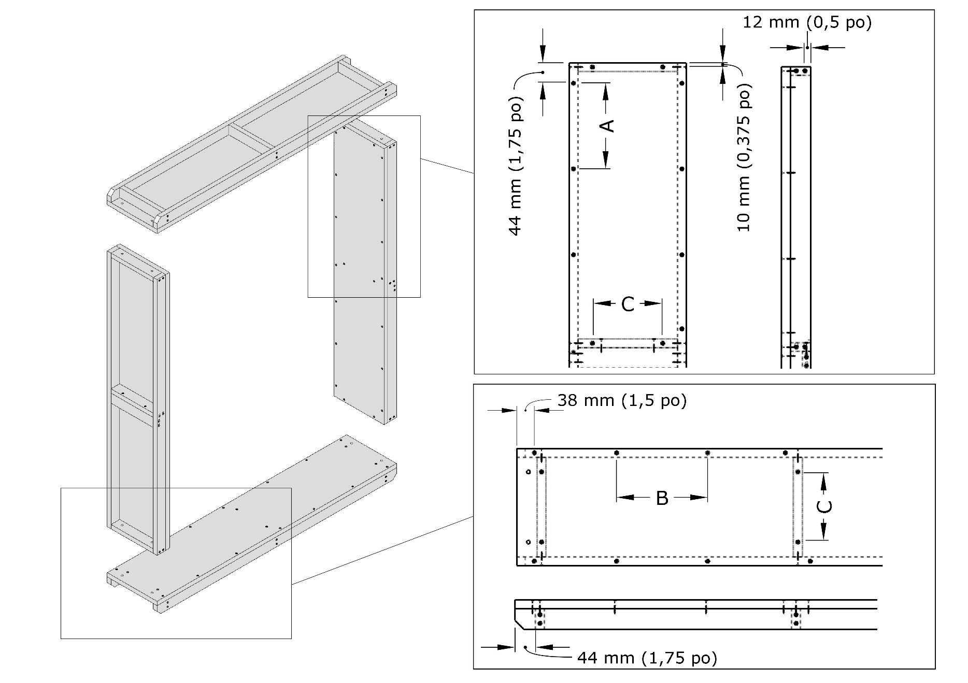

© Gouvernement du Canada, Institut canadien de conservation. 131500-0015 |  | © Gouvernement du Canada, Institut canadien de conservation. 131500-00078 |  |  |  | © Gouvernement du Canada, Institut canadien de conservation. 131500-0010 |  |  |  | © Gouvernement du Canada, Institut canadien de conservation. 131500-0012
 |  |  |  |  |  |  |  |  |  |  |  |  |  | © Gouvernement du Canada, Institut canadien de conservation. 131500-0013
Précision sur les mesures | 0.0625
 |  | Pièce | Quantité | Nom | Détails | Pièce | Quantité | Nom | Détails | Pièce | Quantité | Nom | Détails | Pièce | Quantité | Nom | Détails
Épaisseur des matériaux (po) |  | 1 | 2 | Panneau vertical | 48 po × 10 po | 8 | 168 | Vis à bois | #8 × 1 1/2 po | 9 | 8 | Boulon | 5/16 × 2 po | 13 | 2 | Panneau protecteur de la triple cannelure | 52 15/16 po × 47 15/16 po
Contreplaqué | 0.71875 | 2 | 4 | Barre verticale | 48 po × 1 3/4 po |  |  |  |  | 10 | 16 | Rondelle | 5/16 po | 14 | 30 | Rondelle | 1/4 po
Panneau protecteur | 0.625 | 3 | 2 | Poignée | 8 9/16 po × 1 3/4 po | Espacement entre les vis |  |  |  | 11 | 8 | Écrou | 5/16 po | 15 | 30 | Vis à tête à embase | #8 × 1 1/4 po
 |  | 4 | 2 | Panneau horizontal | 47 15/16 po × 10 po | A |  | 6 7/16 po |  | 12 | 12 | Vis | #8 × 2 po | 16 | 0 | Vis mécanique | 1/4-20 × 1 1/4 po
Options |  | 5 | 4 | Barre horizontale | 47 15/16 po × 1 3/4 po | B |  | 6 3/8 po |  |  |  |  |  | 17 | 0 | Écrou à insérer du panneau protecteur | 1/4-20 × 1/2 po
Patins de glissement | 4 | 6 | 16 | Nervure de renfort | 8 9/16 po × 1 3/4 po | C |  | 7 1/8 po |  |  |  |  |  | 18 | 202 | Ruban adhésif renforcé en papier kraft | 202 po × 3 po
Fixations du panneau protecteur | 1 | 7 | 4 | Patin de glissement | 2 po × 2 po × 7 3/16 po
 |  |  |  |  |  |  |  |  |  |  |  |  |  | Besoin total en matériaux
Dimensions intérieures de la caisse (po) |  | Besoin total en matériaux |  |  |  |  |  |  |  |  |  |  |  | Matériau des panneaux protecteurs |  | 35 pi²
Hauteur (H) | 48 | Contreplaqué |  | 20 pi²
Largeur (L) | 43 |  |  |  |  |  |  |  |  |  |  |  |  | Espacement entre les fixations des panneaux protecteurs
Profondeur (P) | 10 |  |  |  |  |  |  |  |  |  |  |  |  | F |  | 7 5/16 po
 |  |  |  |  |  |  |  |  |  |  |  |  |  | G |  | 7 11/16 po
Dimensions extérieures de la caisse (po)
Hauteur | 53 3/16
Largeur | 47 15/16
Profondeur | 11 1/4

Poids de la caisse (lb) | 58

Coûts
Matériaux | 67.81 $
Quincaillerie | 18.68 $
Main-d’œuvre | 140.00 $
Coût total | 226.49 $

Remarque sur la conception : |  | Remarques sur les patins de glissement : |  |  |  | Remarque sur l’espacement entre les vis : |  |  |  | Remarque sur les patins de glissement :
1. Pour l’orientation du canal illustré, attribuez la dimension verticale à la hauteur (H). |  | 1. Les patins de glissement peuvent être faits de bois d’œuvre ou de contreplaqué stratifié. |  |  |  | 1. La valeur zéro (0) indique une seule vis située au centre. |  |  |  | 1. Les détails de la fixation des patins de glissement peuvent varier en fonction de la longueur des patins de glissement.
2. Précisez la mesure des pièces de bois et des panneaux protecteurs en sélectionnant 1/16 po ou 1/32 po. |  | 2. La hauteur réelle des patins de glissement est de 2 po.

Remarques sur le contreplaqué :
1. L’épaisseur nominale recommandée du contreplaqué est de 3/4 po
2. L’épaisseur réelle du contreplaqué de 3/4 po est de 23/32 po (0,719 po).
3. Vérifiez les propriétés des matériaux sur la feuille de calcul « Données » et mettez-les à jour, au besoin.

Remarques sur les panneaux protecteurs :
1. Le matériau recommandé pour les panneaux protecteurs est le carton ondulé triple cannelure.
2. L’épaisseur réelle du carton ondulé triple cannelure est de 5/8 po (0,625 po).
3. Vérifiez les propriétés des matériaux sur la feuille de calcul « Données » et mettez-les à jour au besoin.
4. Fixations pour les panneaux protecteurs – option 1 : vis à tête à embase.
5. Fixations pour les panneaux protecteurs – option 2 : vis mécaniques et écrous à insérer.

Remarque sur les patins de glissement :
1. Entrez zéro (0) s’il n’y en a aucun.

